操作系统结构
Linux内核体系结构
 | 对内存的管理和使用
 | 中断机制
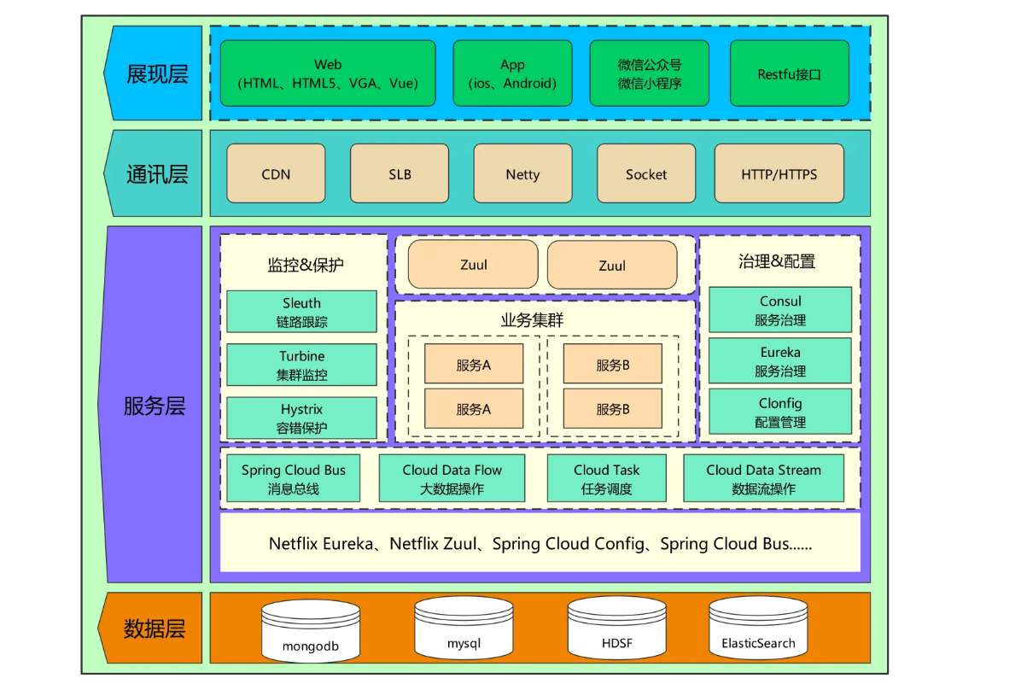
 | 系统调用
 | 系统时间和定时
 | Linux进程控制
 | 系统中堆栈的使用
 | 文件系统

 |  |  |  |  |  | TSS任务段

 |  |  | I/O映射基地址 |  |  |  | 保留 |  |  | T
 |  |  | 保留 |  |  |  | LDT段选择子
 |  |  | 保留 |  |  |  | GS
 |  |  | 保留 |  |  |  | FS
 |  |  | 保留 |  |  |  | DS
 |  |  | 保留 |  |  |  | SS
 |  |  | 保留 |  |  |  | CS
 |  |  | 保留 |  |  |  | ES |  |  |  |  | application
 |  |  | EDI |  |  |  |  |  |  |  |  | scheduling
 |  |  | ESI |  |  |  |  |  |  |  |  | memory management
 |  |  | EBP |  |  |  |  |  |  |  |  | storage management
 |  |  | ESP
 |  |  | EBX
 |  |  | EDX
 |  |  | ECX |  |  |  |  |  |  |  |  | heterogeneous resource management(cpu GPU accelerators shared/private cache, cache hierarchy, nvm, unified mem)
 |  |  | EAX |  |  |  |  |  |  |  |  | 异构资源管理（cpu GPU加速器共享/专用缓存、缓存层次结构、nvm、统一内存）
 |  |  | EFLAGS
 |  |  | EIP
 |  |  | CR3(PDBR) |  |  |  |  |  |  |  |  | high concurrence(application level, thread level, task level...distributed, virtualization)
 |  |  | 保留 |  |  |  | SS2 |  |  |  |  | 高并发性（应用程序级、线程级、任务级…分布式、虚拟化）
 |  |  | ESP2
 |  |  | 保留 |  |  |  | SS1
 |  |  | ESP1 |  |  |  |  |  |  |  |  | cross stack optimization(software, hardware, memory, interconnection)
 |  |  | 保留 |  |  |  | SS0 |  |  |  |  | 跨堆栈优化（软件、硬件、内存、互连）
 |  |  | ESP0
 |  |  | 保留 |  |  |  | 前一个任务的指针（TSS）

 | core
 |  | 头部
 |  | 从磁盘中读取文件
 |  | 在GDT内安装一个新的描述符
 |  | 构造存储器和系统的段描述符 |  |  |  |  |  |  | 内存管理
 |  | 构造门的描述符 |  |  |  |  |  |  | 分配一个4KB的也
 |  |  |  |  |  |  |  |  | 分配一个页，并安装在当前活动的层级分页结构中
 |  |  |  |  |  |  |  |  | 创建新页目录，并复制当前页目录内容
 |  | 在LDT内安装一个新的描述符
 |  | 加载并重定位用户程序
 |  | 在TCB链上追加任务控制块
 |  | 创建中断描述符表 IDT |  |  |  |  |  |  | 任务切换
 |  |  |  |  |  |  |  |  | 通用的中断处理过程
 |  |  |  |  |  |  |  |  | 通用的异常处理过程
 |  |  |  |  |  |  |  |  | 实时时钟中断处理过程
 |  |  |  |  |  |  |  |  | 终止当前任务

 | 13章 程序的动态加载和执行 |  |  |  | 12章 | 存储器的保护
 | 内核的结构、功能和加载 |  |  |  |  | 创建GDT并安装段描述符
 | 在内核中执行 |  |  |  |  | 代码段执行时的保护
 | 用户程序的加载和重定位 |  |  |  |  | 栈操作时的保护
 | 执行用户程序 |  |  |  |  | 数据访问时的保护
 |  |  |  |  |  | 使用别名访问代码段对字符排序 |  |  |  |  |  | FFFF,FFFF
 | 14章 任务和特权级保护
 |  | 任务的隔离和特权级保护
 |  | 内核程序的初始化 |  |  |  |  | 0x100000 | 用户程序和数据区 |  |  |  | 0x100000 = 1048576
 |  | 加载用户程序并创建任务 |  |  |  |  |  |  |  |  |  | 0xb8000 = 736 kib
 |  |  | 任务控制块和TCB链 |  |  |  |  |  |  |  |  | 0x40000 = 256 kib |  |  |  | 0x9FFFF= 640 kib
 |  |  | 使用栈传递过程参数 |  |  |  |  |  |  |  |  | 0x7E00 = 32kib
 |  |  | 加载用户程序 |  |  |  |  |  |  |  |  | 0x7c00 = 31.5 kib
 |  |  | 创建局部描述符 |  |  |  | 0xb8000 | 文本模式显示缓冲区 |  |  |  | 0x6c00 = 27 kib
 |  |  | 重定位U-SALT表
 |  |  | 创建0.1.2特权级的栈
 |  |  | 安装LDT到GDT中
 |  |  | 任务状态段TSS的格式
 |  |  | 创建任务状态段TSS |  |  |  | 0x40000 | 系统核心程序和数据
 |  |  | 安装TSS描述符到GDT中
 |  |  | 带参数的过程返回指令
 |  | 用户程序的执行
 |  |  |  |  |  |  |  |  |  |  |  |  |  | 安装LDT描述符
 |  |  |  |  |  |  |  | 全局描述符表GDT
 | 15章 任务切换
 |  | 任务切换前的设置 |  |  |  |  | 0x7E00
 |  | 任务切换的方法 |  |  |  |  |  | 初始化代码段（主引导扇区）
 |  | 用call/jmp/iret指令发起任务切换的实例 |  |  |  |  | 0x7c00
 |  | 处理器在实施任务切换时的操作 |  |  |  |  | 0x6c00 | 系统核心栈
 |  | 程序的编译和运行

 | 16章 分页机制和动态页面分配
 | 分页机制概述
 | 使内核在分页机制下工作 |  |  |  |  |  | 系统寄存器和系统指令
 |  | 创建内核的页目录表和页表 |  |  |  |  | 保护模式内存管理 |  |  |  |  | 80x86 | 成为段的线性区域 |  | 一个起始地址+段内偏移地址构成
 |  | 任务全局空间和局部空间的页面映射 |  |  |  |  | 分段机制 |  |  |  |  |  | 基地址+（变址 x 比例因子）+ 偏移量
 | 创建内核任务 |  |  |  |  |  | 分页机制
 |  | 内核的虚拟内存分配 |  |  |  |  | 保护模式内存管理
 |  | 页面位映射串和空闲页的查找 |  |  |  |  | 中断和异常处理 |  |  |  |  | CPL | Curent Privilege Level |  |  | 当前特权级 | ，放在CS和SS段寄存器的位0。和位1中
 |  | 创建页表并登记分配的也 |  |  |  |  | 任务管理 |  |  |  |  | DPL | 描述符特权级 |  |  | 存放在段或门描述符的DPL字段中
 |  | 创建内核任务的TSS |  |  |  |  | 保护模式编程初始化 |  |  |  |  | RPL | 请求特权级
 | 用户任务的创建和切换
 |  | 多段模型和段页式内存管理
 |  | 平坦模型和用户程序的结构
 |  | 用户任务的虚拟地址空间分配
 |  | 用户程序的加载
 |  | 段描述符串创建（平坦模型）
 |  | 重定位U-SALT并复制页目录表
 |  | 切换到用户任务执行
 | 程序的编译、执行和调试

 |  |  |  |  |  |  |  |  |  |  |  |  | 内核程序结构 |  |  |  |  |  |  | 256*8=2048 字节来存放IDT |  |  | 0x800
 |  |  |  |  |  |  |  |  |  |  |  |  |  | 通用例程 |  |  |  |  |  | idtr 寄存器可以使IDT可以位于内存的任何地方
 |  |  |  |  |  |  |  |  |  |  |  |  |  |  | put_string |  |  |  |  | 用 lidt 汇编指令初始化 idtr |  |  |  |  |  | TSS Segment Selector
 | 17章 中断和异常的处理与抢占式多任务 |  |  |  |  | 主引导程序 |  |  |  |  |  |  |  |  | put_char
 | 中断和异常 |  |  |  |  | 安装GDT |  |  |  |  |  |  |  |  | put_0a |  |  |  |  | IDT 包含三种类型的描述符 |  |  | 16 | 8 | 8
 | 内核的加载和初始化 |  |  |  |  | 读取内核程序 |  |  |  |  |  |  |  |  | put_other |  |  |  |  |  |  |  | 16 | 16
 | 内核任务的创建 |  |  |  |  |  |  |  |  |  |  |  |  |  | roll_screen |  | 滚动屏幕
 | 用户任务的创建 |  |  |  |  |  |  |  |  |  |  |  |  |  | cls
 | 程序的编译和执行 |  |  |  |  |  |  |  |  |  |  |  |  |  | set_cursor
 |  |  |  |  |  | 启动代码 | bootsect
 |  |  |  |  |  |  |  |  |  |  |  |  |  | 读取磁盘 | read_hard_disk_0 |  | 发送命令
 |  |  |  |  |  |  |  |  |  |  |  |  |  |  |  | waits | 轮询等待结果
 |  |  |  |  |  | 内核加载程序 |  |  |  |  |  |  |  |  |  | readw | copy至内存
 |  |  |  |  |  |  | setup
 |  |  |  |  |  |  |  |  |  |  |  |  |  |  | put_hex_dword
 |  |  |  |  |  |  |  |  |  |  |  |  | 安装GDT描述符 |  | set_up_gdt_descriptor
 |  |  |  |  |  | 三类 |  |  |  |  |  | 构造存储器和系统的段描述符 |  |  | make_seg_descriptor
通用程序 |  | 硬件中断程序 |  | 系统调用程序 |  |  | 硬件（异常）中断处理程序文件 |  |  |  |  |  | 构造门描述符 |  | make_gate_descriptor
sched.c | mktime | asm.s |  | sys_call.s |  |  | 系统调用服务处理程序文件 |  |  |  |  | 在LDT内安装一个新的描述符 |  |  | terminate_current_task
panic.c |  |  |  |  |  |  | 进程调度等通用功能文件
printk |  |  |  | fork.c | exit.c
vsprintf |  | traps.c |  | sys.c | signal.c

 |  |  |  |  |  |  |  |  |  |  |  |  |  | 分配内存 | allocate_a_4k_page
 |  |  |  |  |  |  |  |  |  |  |  |  |  |  | alloc_inst_a_page

中断处理程序在文件 |  | sys_call.s | page.S | sys.h = C函数模型

 |  |  |  |  |  |  |  |  |  |  |  |  | 页目录创建 |  |  | create_copy_cur_pdir
 |  |  |  |  |  |  |  |  |  |  |  |  | 通用的中断处理过程 |  |  | general_interrupt_handler
 |  |  |  |  |  |  |  |  |  |  |  |  | 通用的异常处理器过程 |  |  | general_exception_handler
每个描述符都有一个两比特的DPL字段 |  |  |  |  |  |  |  |  |  |  |  |  | 实时时钟中断处理过程 |  |  | rtm_0x70_interrupt_handle
描述符总是指向它所描述的目标对象 |  |  |  | 代表着该对象，因此该字段实际上是目标对象的特权级
 |  |  |  |  |  |  |  |  |  |  |  |  | 终止当前任务 |  |  | terminate_current_task
只有高特权级才能访问低特权级，比如，特权级为2，则只有0,1,2能访问 |  |  |  |  |  |  |  |  |  |  |  |  | 加载并重定位用户程序 |  |  | load_relocate_program
 |  |  |  |  |  |  |  |  |  |  |  |  | 在TCB链上追加任务控制块 |  |  | append_to_tcb_link

当处理器正在一个代码段中取指令和执行指令时，哪个代码段的特权级
叫作当前特权级，正在执行的这个代码段，其选择子位于段寄存器CS，中 |  |  |  |  |  |  |  |  |  |  |  |  | 开始start
其最低两位就是当前特权级的数值。

BIOS的特权级是0

依从代码不是在它的DPL特权级上运行，而是在调用程序的特权级上运行。就是说，当控制转移到依从的
代码段上执行时，不改变当前特权级CPL，段寄存器CS的CPL字段不发生变化。

特权级之间转移控制的方法----门 | 依从代码

在调用门描述符中，门描述符则用于描述符可执行的代码，定义了目标过程
所在代码段的选择子，段内偏移 |  |  | 使用 jmp far or call far 指令，以调用门描述符的选择子作为操作数

使用 jmp far 指令，可以将控制通过门转移到比当前特权级高的代码段，但不改变当前特权级别
使用 call far 指令，则当前特权级会提升到目标代码段的特权级别 |  |  |  |  |  | 也就是说处理器是在目标代码段的特权级别上执行的
操作系统不会引用可靠性比自己低的代码

进入保护模式之后，初始CPL=0，转移之后jmp指令中的选择子 0x10被加载到CS，其低两位采用目标代码段描述符DPL的值，也就是
说，控制转移之后，CPL依旧=0

内核例程=PrintString和ReadDiskData，用户程序需要定义SALT表，并在表中填写例程的符号名，之后，再由内核将符号名
转换入口地址，也就是该里程所在对应的段选择子和段内偏移量
例程是由内核提供的，他们的特权等级通常就是内核的特权级

创建GDT表
进入保护模式
创建页目录表
内核栈=起始位置 0x7000，该栈是从地址 0x7000 开始向低地址方向扩展
从磁盘上加载内核程序
内核映射=不用页表，直接映射

创建中断描述符表
构建中断门描述符
 | 构建IDT前20个描述符==指向通用异常处理程序
 | 在IDT内安装通用中断处理程序，中断向量 20~255
 |  | 对应intel 保留的中断向量，以及外部硬件中断。通用的中断处理器过程
 | 安装 0x70 号中断的处理过程

安装位整个系统服务的调用门

TCB链==任务管理 |  |  | 创建内核任务
TSS状态
任务切换
内存分配

由内核页表所提供的最终映射必须把从0xc000,0000 开始的线性地址转换成从0开始的物理地址

 |  |  |  |  |  |  |  |  |  |  |  |  |  |  |  |  | Windows | 的主要组件（比如内存管理器、进程管理器、和io管理器）运行在各自的进程中
 |  |  |  |  |  |  |  |  |  |  |  |  |  |  |  |  |  | 拥有自己的私有地址空间
 |  |  |  |  | 系统调用

 |  |  |  |  | 文件子系统 |  |  |  |  | 进程控制 | 进程间的通信

 |  |  |  |  |  |  |  |  |  |  | 进程调度
 |  |  |  |  |  |  | 高速缓冲区

 |  |  |  |  |  |  |  |  |  |  | 内存管理

 |  |  |  |  | 字符设备 |  | 块设备

 |  |  |  |  | 设备驱动程序

 |  |  |  |  | 中断控制

 |  |  |  |  | 硬件控制

 |  |  |  |  | 硬件

 |  |  |  |  |  |  |  |  |  |  |  |  |  |  | 用户模式 |  | 系统进程 |  | 服务 |  | 应用程序 |  | 环境子系统
 |  |  |  |  |  |  |  |  |  |  |  |  |  |  |  |  | 服务控制器 |  | SvcHost.exe |  | 任务管理器 |  | Windows

 |  |  |  |  |  |  |  |  |  |  |  |  |  |  |  |  | LSASS |  | WinMgt.exe |  | Explorer |  | OS/2

 |  |  |  |  |  |  |  |  |  |  |  |  |  |  |  |  | Winlogon |  | SpoolSv.exe |  | 用户应用 |  | POSIX

 |  |  |  |  |  |  |  |  |  |  |  |  |  |  |  |  | 会话管理 |  | Services.exe |  | 子系统 DLL |  | Windows DLLS

 |  |  |  |  |  |  |  |  |  |  |  |  |  |  |  |  | NTDLL.DLL

 |  |  |  |  |  |  |  |  |  |  |  |  |  |  | …..
 |  |  |  |  |  |  |  |  |  |  |  |  |  |  |  |  | 系统线程

 |  |  |  |  |  |  |  |  |  |  |  |  |  |  | 内核模式 |  | 系统服务分发器

 |  |  |  |  |  |  |  |  |  |  |  |  |  |  |  |  | 内核模式可调用接口

 |  |  |  |  |  |  |  |  |  |  |  |  |  |  |  |  | I/O管理器 | 高速缓存 | 对象管理器 | 热模块 | 虚拟内存 | 进程和线程 | 配置管理器 | 本地过程调用 | GDI

 |  |  |  |  |  |  |  |  |  |  |  |  |  |  |  |  | 设备及文件驱动 |  |  |  |  |  |  |  |  |  | 系统调用
 |  |  |  |  |  |  |  |  |  |  |  |  |  |  |  |  |  |  |  |  |  |  |  |  | 图形驱动引擎 |  | 进程调度
 |  |  |  |  |  |  |  |  |  |  |  |  |  |  |  |  |  | 内核（调度、中断、异常、多处理器同步） |  |  |  |  |  |  |  |  | 同步

 |  |  |  |  |  |  |  |  |  |  |  |  |  |  |  |  | 硬件抽象层（HAL） |  |  |  |  |  |  |  |  |  | 网络设备中断 | 硬件设备中断
 |  |  |  |  |  |  |  |  |  |  |  |  |  |  |  |  |  |  |  |  |  |  |  |  |  |  | 系统异常 | 字符设备中断
 |  |  |  |  |  |  |  |  |  |  |  |  |  |  |  |  | 硬件接口（总线、I/O设备、中断、间隔定时器、DMA、内存缓存控制、等等）

 |  |  |  |  |  |  |  |  |  |  |  |  |  |  | 执行体 | 内存模块、进程和线程管理、I/O、网络和跨进程通信、安全性
 |  |  |  |  |  |  |  |  |  |  |  |  |  |  | 内核 | 进程调度、中断、异常分发、多处理器同步
 |  |  |  |  |  |  |  |  |  |  |  |  |  |  | 设备驱动程序

中断和输入输出
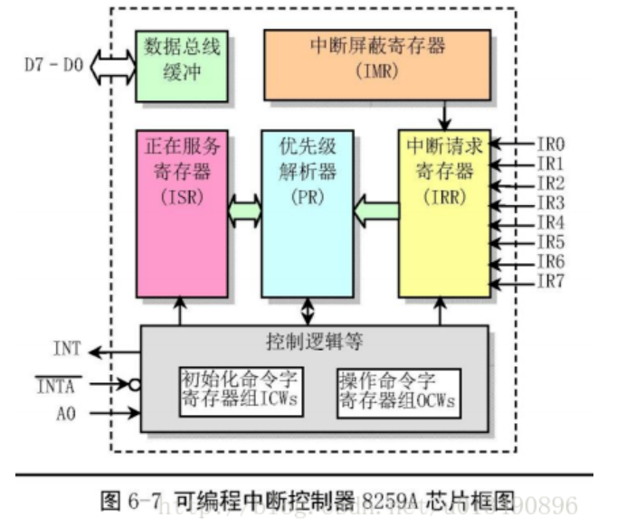
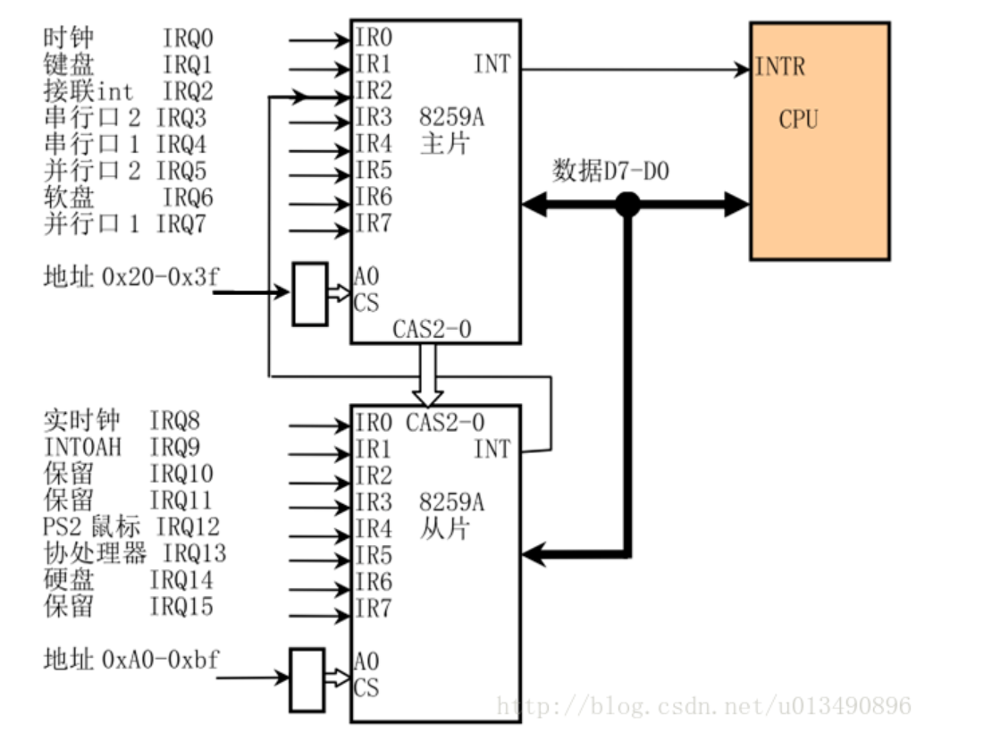
中断处理
I/O块设备
中断向量表

 |  |  |  |  |  |  |  |  |  |  |  |  |  |  |  |  |  | 0x20 | 3f
 |  |  |  |  |  |  |  |  |  |  |  |  |  |  |  |  |  | 32 | 63 | 31
 |  |  |  |  |  |  |  |  |  |  |  |  |  |  |  |  |  | A0 | bf
 |  |  |  |  |  |  |  |  |  |  |  |  |  |  |  |  |  | 160 | 191 | 31

8259A |  | 中断控制器
 | 给微处理器增加了8个向量优先权编码中断。 |  |  |  |  |  |  |  |  |  |  |  | 1个主 8259A和 8个 从8259A |  |  |  |  | 363
 | 该控制器无需增加硬件即可被扩展，最多可接收 64 个中断请求

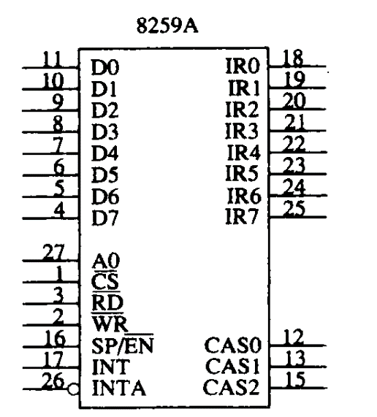
 |  |  |  |  |  |  |  | IR0-IR7 |  | 中断请求输入用于申请一次中断，与具有多个8259A系统的一个从 8259A相连
 |  |  |  |  |  |  |  | D0-D7 |  | 双向数据引脚 |  |  | ，与CPU之间的数据传输
 |  |  |  |  |  |  |  | WR |  | 写输入与微处理器上的写选通信号（IOWC）相连
 |  |  |  |  |  |  |  | RD |  | 读输入与IORC相连
 |  |  |  |  |  |  |  | INT |  | 中断输出引脚
 |  |  |  |  |  |  |  | INTA
 |  |  |  |  |  |  |  | A0 |  | ICW1 |  | 用于设置中断请求度触发方式，以及联级的芯片数量
 |  |  |  |  |  |  |  | CS |  | ICW2 |  | 用于设置每个芯片的中断向量
 |  |  |  |  |  |  |  | SP/EN |  | ICW3 |  | 用于指定用那个引脚实现芯片的级联
 |  |  |  |  |  |  |  | CAS0-CAS2 |  | ICW4 |  | 用于控制芯片的工作方式

 | 由初始化命令字和操作命令进行编程 |  |  |  |  |  |  |  |  | 计算机启动后，主片的中断向量是 0x8 = 0xF |  |  |  |  | 在32位处理器上，该向量范围被处理器用作异常向量
 | 初始化命令字（ICW） |  |  |  |  |  |  |  |  |  |  |  | 将主片设置成 0x20~0x27
 | 操作命令字（OCW）
 |  |  |  |  |  |  |  |  |  |  |  |  | 从片的中断向量是 0x70-0x77 |  |  |  |  |  |  |  |  |  |  |  |  |  |  |  | 8位只读寄存器，当键盘控制器收到来自键盘的扫描码或命令响应时，一方面置状态寄存器位 0=1

 |  |  |  |  |  |  |  |  |  |  |  |  |  |  |  |  |  |  |  |  |  |  |  |  |  | 0x60 | 读 | 数据端口或输出缓冲器
 |  |  |  |  |  |  |  |  |  |  |  |  |  |  |  |  |  |  |  |  |  |  |  |  |  | 0x60 | 写 | 输入缓冲器 | 用于向键盘发送命令，或向键盘控制器写参数，键盘命令共有10多条
 |  |  |  |  |  |  |  |  |  |  |  |  |  |  |  |  |  |  |  |  |  |  |  |  |  | 0x61 | 读写 |  | 8255A输出口B的地址，是针对使用/兼容8259A的PC标准键盘电路进行硬件复位处理
中断控制器 |  |  | 8259A |  |  |  |  |  |  |  |  |  |  |  |  |  | DMA | 控制器 |  |  |  |  |  |  |  |  |  |  | 7=1 禁止键盘，=0允许键盘 | 6=0 迫使键盘时钟为低位，因此键盘不能发送任何数据，5-0
开机时 ROM BIOS 设置的硬件请求处理中断号 |  |  |  |  |  |  |  |  |  |  |  |  |  |  |  |  | 定时/计数器 8253/8254
 |  |  |  |  |  |  |  |  |  |  |  |  |  |  |  |  | 键盘控制器 AT-PS/2兼容硬盘 |  |  |  |  |  |  |  |  | 0x64 | 读 | 状态寄存器 | 7=1 | 来自键盘传输数据奇偶校验错；6=1 接收超时 5=1发送超时，4=1键盘接口被键盘锁禁止
中断请求号 |  | BIOS设置的中断号 |  |  |  | 用途 |  |  |  |  | interrupt |  | number | 用途 |  |  | 串行控制卡 |  |  | 网络设备？ |  |  |  |  |  |  |  |  | 3=1 写入输入缓冲区的数据是命令（0x64），=0写入输入缓冲器中的数据是参数（0x60）
IRQ0 |  | 0x08 |  |  |  | 8253发出的 100Hz的时钟中断 |  |  |  |  | IRQ8 |  | 0x70 | 实时中断 |  |  | 显示控制器 |  |  | PC/AT |  | MDA显示标准 |  |  | CGA显示标准 |  |  |  | 2系统标志状态：0 |  | 1=1 输入缓冲器满 0x64/0x60 ；0=1 输出缓冲器满
IRQ1 |  | 0x09 |  |  |  | 键盘中断 |  |  |  |  | IRQ9 |  | 0x71 | 改向至 INT 0x0A |  |  | 软盘和硬盘控制器 |  |  |  |  |  |  |  |  | 0x64 | 写 | 输入缓冲器 | 向键盘控制器写命令，参数从 0x60 写入，键盘控制器命令有12条
IRQ2 |  | 0x0A（10） |  |  |  | 连接从芯片 |  |  |  |  | IRQ10 |  | 0x72 | 保留 |  | 将 8259A的主片中断向量改成 0x20-0x27
IRQ3 |  | 0x0B（11） |  |  |  | 串行口2 |  |  |  |  | IRQ11 |  | 0x73 | 保留（网络接口） |  | 将 8259A的从片向量改成 0x28-0x2f
IRQ4 |  | 0x0C（12） |  |  |  | 串行口1 |  |  |  |  | IRQ12 |  | 0x74 | PS/2鼠标口中断 |  | 初始化命令子：ICW
IRQ5 |  | 0x0D（13） |  |  |  | 并行口2 |  |  |  |  | IRQ13 |  | 0x75 | 数学处理器中断 |  | ICW1=设置中断请求的触发方式，以及联机芯片数量
IRQ6 |  | 0x0E（14） |  |  |  | 软盘驱动器 |  |  |  |  | IRQ14 |  | 0x76 | 硬盘中断 |  | ICW2=设置每个芯片的中断向量
IRQ7 |  | 0x0F（15） |  |  |  | 并行口1 |  |  |  |  | IRQ15 |  | 0x77 | 保留 |  | ICW3=用户指定用哪个引脚实现芯片的级联 |  |  |  |  |  |  |  |  |  | 命令码
改变后的中断向量 |  |  |  |  |  |  |  |  |  |  |  |  |  |  |  | ICW4=用于控制芯片的工作方式 |  |  |  |  |  |  |  |  |  | 0xed
中断请求号 |  | BIOS设置的中断号 |  |  |  | 用途 |  |  |  |  | interrupt |  | number | 用途 |  | 主端口=0x20 | 0x21 |  |  |  |  |  |  |  |  |  | 0xee
IRQ0 |  | 0x20 |  |  |  | 8253发出的 100Hz的时钟中断 |  |  |  |  | IRQ8 |  | 0x28 | 时钟中断 |  | 从端口=0xA0 | 0xA1 |  |  |  |  |  |  |  |  |  | 0xef
IRQ1 |  | 0x21 |  |  |  | 键盘中断 |  |  |  |  | IRQ9 |  | 0x29 | 改向至 INT 0x0A |  |  |  |  |  |  |  |  |  |  |  | 0xf0
IRQ2 |  | 0x22 |  |  |  | 连接从芯片 |  |  |  |  | IRQ10 |  | 0x2a | 保留 |  | ICW1 | 0 | 0 | 0 | 1 | LTIM | 0 | SNGL | ICW4 |  | 0xf1
IRQ3 |  | 0x23 |  |  |  | 串行口2 |  |  |  |  | IRQ11 |  | 0x2b | 保留（网络接口） |  |  |  | ICW4 = 0表示不需要发送 ICW4 |  |  |  |  |  |  |  | 0xf2
IRQ4 |  | 0x24 |  |  |  | 串行口1 |  |  |  |  | IRQ12 |  | 0x2c | PS/2鼠标口中断 |  |  |  | SNGL=0表示系统中有多个级联在一起使用 8259A芯片，为1表示单片 |  |  |  |  |  |  |  | 0xf3
IRQ5 |  | 0x25 |  |  |  | 并行口2 |  |  |  |  | IRQ13 |  | 0x2d | 数学处理器中断 |  |  |  | LTIM=0 表示边缘触发 |  |  |  |  |  |  |  | 0xf4
IRQ6 |  | 0x26 |  |  |  | 软盘驱动器 |  |  |  |  | IRQ14 |  | 0x2e | 硬盘中断 |  | ICW2 | T7 | T6 | T5 | T4 | T3 | 0 | 0 | 0 |  | 0xf5
IRQ7 |  | 0x27 |  |  |  | 并行口1 |  |  |  |  | IRQ15 |  | 0x2f | 保留 |  |  |  | T3-T5，改变芯片起始的中断向量 |  |  |  |  |  |  |  | 0xf6
OCW | 一旦用ICW编程了8259A，则OCW就用于控制8259A的操作。 |  |  |  |  |  |  |  |  |  |  |  |  |  |  | ICW3 | S7 | S6 | S5 | S4 | S3 | S2 | S1 | S0 |  | 0xf7-0xfd
A0 | D7 | D6 | D5 | D4 | D3 | D2 | D1 | D0 | A0=引脚 |  |  |  |  |  |  |  | 从主片发送时，S7-S0 对应着芯片的8个引脚，那个为1，则表示有从片和他相联 |  |  |  |  |  |  |  |  | 0xfe
1 | M7 | M6 | M5 | M4 | M3 | M2 | M1 | M0 | OCW1 |  |  |  |  |  |  | ICW4 |  |  |  |  |  |  |  |  |  | 0xff
 |  |  |  |  | M0-M7 如果=1（屏蔽置位）=0屏蔽复位
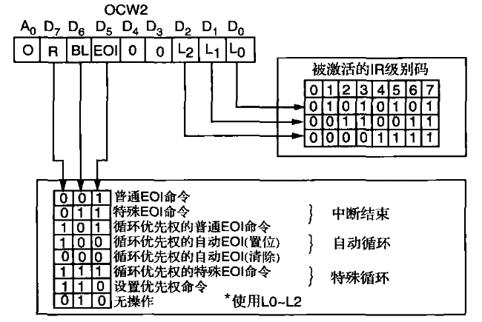
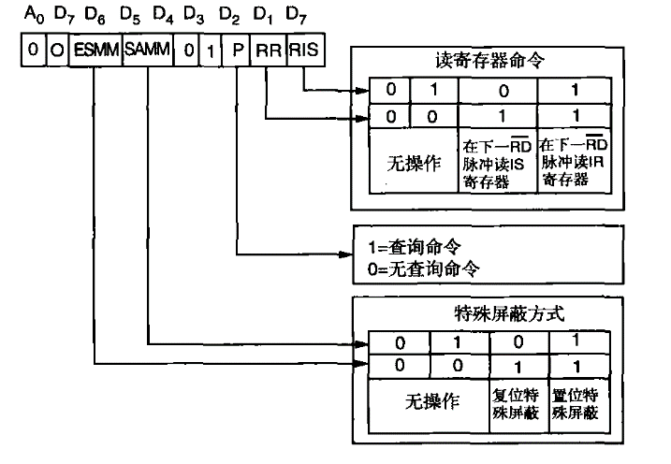



OCW1 |  | 用于设置和读取中断屏蔽寄存器，当一个屏蔽位被置位时，它将关闭相应的中断输入。当读OCW1时屏蔽寄存器就被读出

